Peso y medidas
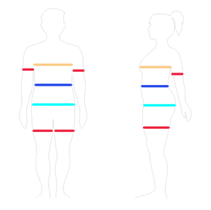
 | Peso |  |  |  |  |  |  | Elegir el día de la semana para pesarse y medirse
 | Día | Peso total | Porcentaje grasa |  | Porcentaje músculo
Semana 1
Semana 2
Semana 3
Semana 4
Semana 5
Semana 6
Semana 7
Semana 8
Semana 9
Semana 10

 | Medidas
 | Pecho | Cintura | Cadera | Brazos |  | Muslos
 |  |  |  | izq | dcho | izq. | dcho
Semana 1
Semana 2
Semana 3
Semana 4
Semana 5
Semana 6
Semana 7
Semana 8
Semana 9
Semana 10

